상품제안서
Guide 가이드 듀얼 무선 가습기 2000mAh 대용량 배터리 | 상품코드: F31876

 |  |  |  |  |  |  | 02-412-0044 | www.easy1.co.kr
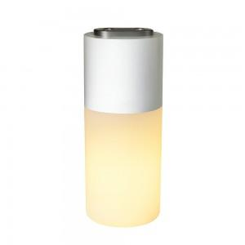

【상세/제작정보】 | 50개당 택배비 5000원발생

【인쇄/포장옵션】 | 레이저, 풀칼라 / 포장지포장

【공급단가】 | 수량 | 50~ | 100~ | 500~ | 1,000~ | 2,000~
*VAT별도 | 단가 | 9,600원 | 9,440원 | 9,200원 | 9,040원 | 8,800원

【상품 URL】 | https://easy1.co.kr:443/src/goods_detail.php?gdno=31876

